第1次
工程款支付证书
工程名称 |  | 亚洲开发银行贷款宁夏六盘山扶贫农村公路发展项目将台-兴平三级公路 |  |  |  |  | 建设单位 |  | 西吉县交通运输局 |  |  |  | ERP编号 |  | 11890 | 档案编号
合同金额 |  | 48,638,519.13 |  |  | 中标时间 | 2020.5.29 | 已提供工程资料 |  | 中标通知书、施工合同 |  |  |  | 保存地址 |  | 合肥 | 责任单位 |  | 北部大区-宁夏自治区
决算金额 |  |  |  |  | 决算时间 |  | 项目部印章 |  | 有 |  |  |  | 施工人 |  | 程尧18949877202 | 区域责任人 | 孙健 | 省办负责人 | 董芳青
序号 | 经营填写 |  |  |  |  | 工程填写 | 经营填写 |  |  | 财务填写 | 经营、工程、质安填写 |  | 区域负责人 |  | 申请部门填写财务核对 |  |  | 本次支付 金额 | 剩余款项
 | 到款情况 |  |  |  |  |  | 暂列金 |  |  | 代缴税金 | 其他扣款 |  | 预留款 |  | 成本票
 | 日期 | 工程款金额 | 周转金金额 | 到款银行 | 到款账户 | 完成进度 | 比例 | 金额 | 备注 | 金额 | 金额 | 备注 | 金额 | 备注 | 供货单位 | 合同额 | 成本票额
1 | 2020-07-29 |  | 400,000.00 | 徽商银行 | 5206 8432 3131 0000 002
 | 2020-07-23 |  |  | 中行庐江支行 | 6217866300000714221 |  |  |  |  |  |  |  |  |  | 孙健 | 7-18日去项目部检查来回车费 |  | 1,200.00
 |  |  |  | 工行银川市胜利南街支行 | 2902 0069 1910 0012 501 |  |  |  |  |  | 100 | 手续费 |  |  | 宁夏宝庆实业有限公司（柴油费） |  |  | 159,000.00
2 | 2020-08-14 |  |  | 工行银川西门支行 | 2902 0022 2920 0029 523 |  |  |  |  |  | 50 | 手续费 |  |  | 中国人寿财产保险股份有限公司宁夏回族自治区分公司 |  |  | 19,455.00
3 | 2020-09-02 |  |  | 中行民族北街支行 | 1060 2960 3663 |  |  |  |  |  | 100.00 | 手续费 |  |  | 宁夏锦隆工程试验有限公司（检测费用） |  |  | 200,000.00
4 | 2020-09-07 |  | 1000000 | 徽商银行 | 5206 8432 3131 0000 002 | 合作人向安徽智宏公司借款
 | 2020-09-07 |  |  | 工行银川市胜利南街支行 | 2902 0069 1910 0012 501 |  |  |  |  |  | 100.00 | 手续费 |  |  | 宁夏宝庆实业有限公司（柴油费） |  |  | 169,600.00
5 | 2020-09-16 |  |  | 宁夏西吉汇发农村镇银行股份有限公司 | 8743 2101 2000 0212 570 |  |  |  |  |  | 50.00 | 手续费 |  |  | 西吉县万祥水泥制管厂（管涵费） |  |  | 60,000.00
 | 2020-09-16 |  |  | 工行银川市胜利南街支行 | 2902 0069 1910 0012 501 |  |  |  |  |  | 100.00 | 手续费 |  |  | 宁夏宝庆实业有限公司（柴油费） |  |  | 300,000.00
 | 2020-09-18 |  |  | 建行银川新华东街支行 | 6405 0117 0400 0000 0737 |  |  |  |  |  | 100.00 | 手续费 |  |  | 宁夏金路安公路工程有限公司（桥梁专业分包费） |  |  | 300,000.00
6 | 2020-10-09 |  |  | 徽商银行合肥长江西路支行 | 1020 6010 2100 0225 986 |  |  |  |  |  | 50.00 | 手续费 |  |  | 合肥畅宇工程材料有限公司（土工格栅） |  |  | 37,500.00
7 | 2020-10-21 |  |  | 工行银川市胜利南街支行 | 2902 0069 1910 0012 501 |  |  |  |  |  | 100.00 | 手续费 |  |  | 宁夏宝庆实业有限公司（柴油费） |  |  | 150,000.00
8 | 2020-11-07 |  | 300000 | 徽商银行 | 5206 8432 3131 0000 002 | 合作人向安徽昌达公司借款
 | 2021-11-07 |  | 214188 | 徽商银行 | 5206 8432 3131 0000 002 | 合作人向安徽昌达公司借款 |  |  |  |  |  |  |  |  | 胡文明（预缴税款） |  |  | 200,000.00
 | 2020-11-10 |  |  | 中行西安锦业二路支行 | 1024 7433 9563 |  |  |  |  |  | 50.00 | 手续费 |  |  | 西安格拉瑞斯金属制品有限公司（波纹管） |  |  | 50,000.00
10 | 2020-11-11 |  |  | 工行银川市胜利南街支行 | 2902 0069 1910 0012 501 |  |  |  |  |  | 50.00 | 手续费 |  |  | 宁夏宝庆实业有限公司（柴油费） |  |  | 27,328.00
11 | 2020-11-16 |  |  | 中行西安锦业二路支行 | 1024 7433 9563 |  |  |  |  |  | 100.00 | 手续费 |  |  | 西安格拉瑞斯金属制品有限公司（波纹管） |  |  | 135,610.00
12 | 2020-11-25 |  |  | 邮政储蓄银行庐江县支行 | 6221 8837 8100 4183 847 |  |  |  |  |  | 50.00 | 手续费 |  |  | 胡文明（预缴税款） |  |  | 60,000.00
13 | 2020-11-30 |  |  | 中行西安锦业二路支行 | 1024 7433 9563 |  |  |  |  |  | 50.00 | 手续费 |  |  | 西安格拉瑞斯金属制品有限公司（波纹管） |  |  | 24,150.00
14 | 2020-12-24 | 6000000 |  | 西吉县公路建设管理中心专户 | 8743 2101 2000 0106 197 |  | 2% | 120,000.00 |  | 97,280.00
 | 2021-01-07 |  |  | 固原市农村信用合作联社 | 5011 4713 0001 4 |  |  |  |  |  | 50.00 | 手续费 |  |  | 宁夏正兴通公路养护有限公司（铣刨） |  |  | 80,000.00
 | 2021-01-07 |  |  | 中国建设银行股份有限公司银川清和北街支行 | 6405 0112 2400 0000 0275 |  |  |  |  |  | 200.00 | 手续费 |  |  | 宁夏泰昇泽贸易有限公司（运输） |  |  | 2,450,000.00
 | 2021-01-07 |  | -1514188 |  |  |  |  |  |  |  | 72,967.96 | 应收利息
15 | 2021-01-21 |  |  | 安徽肥东农村商业银行园上园支行 | 2000 0586 0902 1030 0000 059 |  |  |  |  |  | 200.00 | 手续费 |  |  | 安徽雄狮建筑劳务有限公司（劳务费） |  |  | 1,069,841.77
 | 2021-02-07 |  |  | 工行合肥滨湖支行 | 1302 0142 1920 0150 551 |  |  |  |  |  | 100.00 | 手续费 |  |  | 安徽水乔建设工程有限公司（桥梁专业分包） |  |  | 500,000.00

合计 |  | 6000000 | 400000.00 |  |  |  |  | 120,000.00 |  | 97,280.00 | 74,567.96 |  | 0.00 |  |  |  |  | 5,993,684.77 | 114,467.27
本次结算 支付明细 |  | 应支付金额 |  |  | 500,000.00 |  |  |  |  |  | 本次支付金额 |  |  | 小写 | 500,000.00
 |  | 已支付金额 |  |  | 0.00 |  |  |  |  |  |  |  |  | 大写 | 伍拾万元整
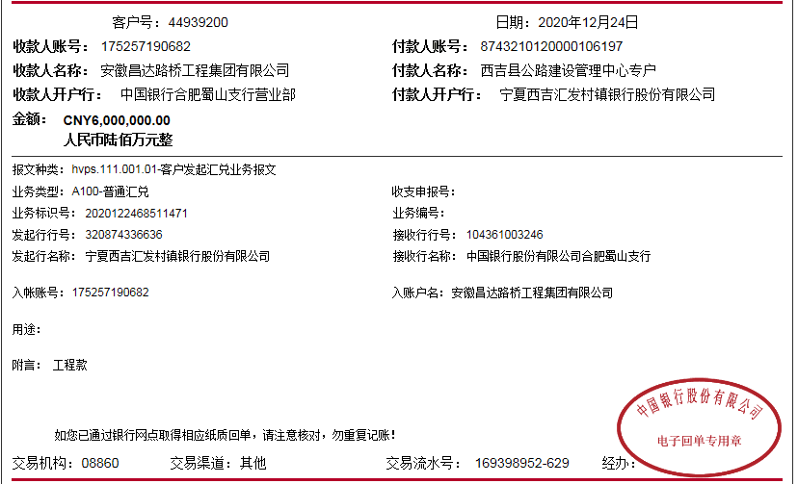

第2次
工程款支付证书
工程名称 |  | 亚洲开发银行贷款宁夏六盘山扶贫农村公路发展项目将台-兴平三级公路 |  |  |  |  | 建设单位 |  | 西吉县交通运输局 |  |  |  | ERP编号 |  | 11890 | 档案编号
合同金额 |  | 48,638,519.13 |  |  | 中标时间 | 2020.5.29 | 已提供工程资料 |  | 中标通知书、施工合同 |  |  |  | 保存地址 |  | 合肥 | 责任单位 |  | 北部大区-宁夏自治区
决算金额 |  |  |  |  | 决算时间 |  | 项目部印章 |  | 有 |  |  |  | 施工人 |  | 程尧18949877202 | 区域责任人 | 孙健 | 省办负责人 | 董芳青
序号 | 经营填写 |  |  |  |  | 工程填写 | 经营填写 |  |  | 财务填写 | 经营、工程、质安填写 |  | 区域负责人 |  | 申请部门填写财务核对 |  |  | 本次支付 金额 | 剩余款项
 | 到款情况 |  |  |  |  |  | 暂列金 |  |  | 代缴税金 | 其他扣款 |  | 预留款 |  | 成本票
 | 日期 | 工程款金额 | 周转金金额 | 到款银行 | 到款账户 | 完成进度 | 比例 | 金额 | 备注 | 金额 | 金额 | 备注 | 金额 | 备注 | 供货单位 | 合同额 | 成本票额
1 | 2020-07-29 |  | 400,000.00 | 徽商银行 | 5206 8432 3131 0000 002
 | 2020-07-23 |  |  | 中行庐江支行 | 6217866300000714221 |  |  |  |  |  |  |  |  |  | 孙健 | 7-18日去项目部检查来回车费 |  | 1,200.00
 |  |  |  | 工行银川市胜利南街支行 | 2902 0069 1910 0012 501 |  |  |  |  |  | 100 | 手续费 |  |  | 宁夏宝庆实业有限公司（柴油费） |  |  | 159,000.00
2 | 2020-08-14 |  |  | 工行银川西门支行 | 2902 0022 2920 0029 523 |  |  |  |  |  | 50 | 手续费 |  |  | 中国人寿财产保险股份有限公司宁夏回族自治区分公司 |  |  | 19,455.00
3 | 2020-09-02 |  |  | 中行民族北街支行 | 1060 2960 3663 |  |  |  |  |  | 100.00 | 手续费 |  |  | 宁夏锦隆工程试验有限公司（检测费用） |  |  | 200,000.00
4 | 2020-09-07 |  | 1000000 | 徽商银行 | 5206 8432 3131 0000 002 | 合作人向安徽智宏公司借款
 | 2020-09-07 |  |  | 工行银川市胜利南街支行 | 2902 0069 1910 0012 501 |  |  |  |  |  | 100.00 | 手续费 |  |  | 宁夏宝庆实业有限公司（柴油费） |  |  | 169,600.00
5 | 2020-09-16 |  |  | 宁夏西吉汇发农村镇银行股份有限公司 | 8743 2101 2000 0212 570 |  |  |  |  |  | 50.00 | 手续费 |  |  | 西吉县万祥水泥制管厂（管涵费） |  |  | 60,000.00
 | 2020-09-16 |  |  | 工行银川市胜利南街支行 | 2902 0069 1910 0012 501 |  |  |  |  |  | 100.00 | 手续费 |  |  | 宁夏宝庆实业有限公司（柴油费） |  |  | 300,000.00
 | 2020-09-18 |  |  | 建行银川新华东街支行 | 6405 0117 0400 0000 0737 |  |  |  |  |  | 100.00 | 手续费 |  |  | 宁夏金路安公路工程有限公司（桥梁专业分包费） |  |  | 300,000.00
6 | 2020-10-09 |  |  | 徽商银行合肥长江西路支行 | 1020 6010 2100 0225 986 |  |  |  |  |  | 50.00 | 手续费 |  |  | 合肥畅宇工程材料有限公司（土工格栅） |  |  | 37,500.00
7 | 2020-10-21 |  |  | 工行银川市胜利南街支行 | 2902 0069 1910 0012 501 |  |  |  |  |  | 100.00 | 手续费 |  |  | 宁夏宝庆实业有限公司（柴油费） |  |  | 150,000.00
8 | 2020-11-07 |  | 300000 | 徽商银行 | 5206 8432 3131 0000 002 | 合作人向安徽昌达公司借款
 | 2021-11-07 |  | 214188 | 徽商银行 | 5206 8432 3131 0000 002 | 合作人向安徽昌达公司借款 |  |  |  |  |  |  |  |  | 胡文明（预缴税款） |  |  | 200,000.00
 | 2020-11-10 |  |  | 中行西安锦业二路支行 | 1024 7433 9563 |  |  |  |  |  | 50.00 | 手续费 |  |  | 西安格拉瑞斯金属制品有限公司（波纹管） |  |  | 50,000.00
10 | 2020-11-11 |  |  | 工行银川市胜利南街支行 | 2902 0069 1910 0012 501 |  |  |  |  |  | 50.00 | 手续费 |  |  | 宁夏宝庆实业有限公司（柴油费） |  |  | 27,328.00
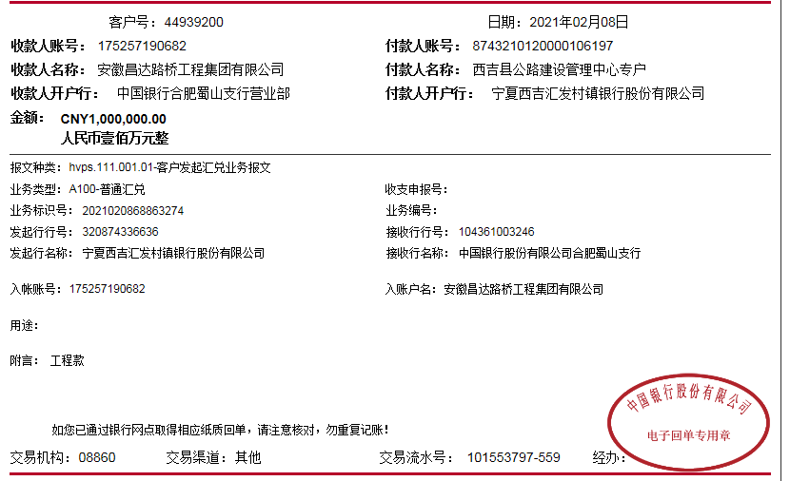
11 | 2020-11-16 |  |  | 中行西安锦业二路支行 | 1024 7433 9563 |  |  |  |  |  | 100.00 | 手续费 |  |  | 西安格拉瑞斯金属制品有限公司（波纹管） |  |  | 135,610.00
12 | 2020-11-25 |  |  | 邮政储蓄银行庐江县支行 | 6221 8837 8100 4183 847 |  |  |  |  |  | 50.00 | 手续费 |  |  | 胡文明（预缴税款） |  |  | 60,000.00
13 | 2020-11-30 |  |  | 中行西安锦业二路支行 | 1024 7433 9563 |  |  |  |  |  | 50.00 | 手续费 |  |  | 西安格拉瑞斯金属制品有限公司（波纹管） |  |  | 24,150.00
14 | 2020-12-24 | 6000000 |  | 西吉县公路建设管理中心专户 | 8743 2101 2000 0106 197 |  | 2% | 120,000.00 |  | 97,280.00
 | 2021-01-07 |  |  | 固原市农村信用合作联社 | 5011 4713 0001 4 |  |  |  |  |  | 50.00 | 手续费 |  |  | 宁夏正兴通公路养护有限公司（铣刨） |  |  | 80,000.00
 | 2021-01-07 |  |  | 中国建设银行股份有限公司银川清和北街支行 | 6405 0112 2400 0000 0275 |  |  |  |  |  | 200.00 | 手续费 |  |  | 宁夏泰昇泽贸易有限公司（运输） |  |  | 2,450,000.00
 | 2021-01-07 |  | -1514188 |  |  |  |  |  |  |  | 72,967.96 | 应收利息
15 | 2021-01-21 |  |  | 安徽肥东农村商业银行园上园支行 | 2000 0586 0902 1030 0000 059 |  |  |  |  |  | 200.00 | 手续费 |  |  | 安徽雄狮建筑劳务有限公司（劳务费） |  |  | 1,069,841.77
 | 2021-02-07 |  |  | 工行合肥滨湖支行 | 1302 0142 1920 0150 551 |  |  |  |  |  | 100.00 | 手续费 |  |  | 安徽水乔建设工程有限公司（桥梁专业分包） |  |  | 500,000.00
16 | 2021-02-08 | 1000000 |  | 中 | 175,202,745,165.00 |  | 2% | 20,000.00 | 进度款2%
 |  |  |  | 招商银行银川分行营业部 | 9519 0212 6910 101 |  |  |  |  | 无税费 | 200.00 | 手续费 |  |  | 银川市西夏区鑫豪建材商行（材料费） |  |  | 1,000,000.00

合计 |  | 7000000 | 400000.00 |  |  |  |  | 140,000.00 |  | 97,280.00 | 74,767.96 |  | 0.00 |  |  |  |  | 6,993,684.77 | 94,267.27
本次结算 支付明细 |  | 应支付金额 |  |  | 500,000.00 |  |  |  |  |  | 本次支付金额 |  |  | 小写 | 500,000.00
 |  | 已支付金额 |  |  | 0.00 |  |  |  |  |  |  |  |  | 大写 | 伍拾万元整

5.1
工程款支付证书
工程名称 |  | 亚洲开发银行贷款宁夏六盘山扶贫农村公路发展项目将台-兴平三级公路 |  |  |  |  | 建设单位 |  | 西吉县交通运输局 |  |  |  | ERP编号 |  | 11890 | 档案编号
合同金额 |  | 48,638,519.13 |  |  | 中标时间 | 2020.5.29 | 已提供工程资料 |  | 中标通知书、施工合同 |  |  |  | 保存地址 |  | 合肥 | 责任单位 |  | 北部大区-宁夏自治区
决算金额 |  |  |  |  | 决算时间 |  | 项目部印章 |  | 有 |  |  |  | 施工人 |  | 程尧18949877202 | 区域责任人 | 孙健 | 省办负责人 | 董芳青
序号 | 经营填写 |  |  |  |  | 工程填写 | 经营填写 |  |  | 财务填写 | 经营、工程、质安填写 |  | 区域负责人 |  | 申请部门填写财务核对 |  |  | 本次支付 金额 | 剩余款项
 | 到款情况 |  |  |  |  |  | 暂列金 |  |  | 代缴税金 | 其他扣款 |  | 预留款 |  | 成本票
 | 日期 | 工程款金额 | 周转金金额 | 到款银行 | 到款账户 | 完成进度 | 比例 | 金额 | 备注 | 金额 | 金额 | 备注 | 金额 | 备注 | 供货单位 | 合同额 | 成本票额
1 | 2020-07-29 |  | 400,000.00 | 徽商银行 | 5206 8432 3131 0000 002
 | 2020-07-23 |  |  | 中行庐江支行 | 6217866300000714221 |  |  |  |  |  |  |  |  |  | 孙健 | 7-18日去项目部检查来回车费 |  | 1,200.00
 |  |  |  | 工行银川市胜利南街支行 | 2902 0069 1910 0012 501 |  |  |  |  |  | 100 | 手续费 |  |  | 宁夏宝庆实业有限公司（柴油费） |  |  | 159,000.00
2 | 2020-08-14 |  |  | 工行银川西门支行 | 2902 0022 2920 0029 523 |  |  |  |  |  | 50 | 手续费 |  |  | 中国人寿财产保险股份有限公司宁夏回族自治区分公司 |  |  | 19,455.00
3 | 2020-09-02 |  |  | 中行民族北街支行 | 1060 2960 3663 |  |  |  |  |  | 100.00 | 手续费 |  |  | 宁夏锦隆工程试验有限公司（检测费用） |  |  | 200,000.00
4 | 2020-09-07 |  | 1000000 | 徽商银行 | 5206 8432 3131 0000 002 | 合作人向安徽智宏公司借款
 | 2020-09-07 |  |  | 工行银川市胜利南街支行 | 2902 0069 1910 0012 501 |  |  |  |  |  | 100.00 | 手续费 |  |  | 宁夏宝庆实业有限公司（柴油费） |  |  | 169,600.00
5 | 2020-09-16 |  |  | 宁夏西吉汇发农村镇银行股份有限公司 | 8743 2101 2000 0212 570 |  |  |  |  |  | 50.00 | 手续费 |  |  | 西吉县万祥水泥制管厂（管涵费） |  |  | 60,000.00
 | 2020-09-16 |  |  | 工行银川市胜利南街支行 | 2902 0069 1910 0012 501 |  |  |  |  |  | 100.00 | 手续费 |  |  | 宁夏宝庆实业有限公司（柴油费） |  |  | 300,000.00
 | 2020-09-18 |  |  | 建行银川新华东街支行 | 6405 0117 0400 0000 0737 |  |  |  |  |  | 100.00 | 手续费 |  |  | 宁夏金路安公路工程有限公司（桥梁专业分包费） |  |  | 300,000.00
6 | 2020-10-09 |  |  | 徽商银行合肥长江西路支行 | 1020 6010 2100 0225 986 |  |  |  |  |  | 50.00 | 手续费 |  |  | 合肥畅宇工程材料有限公司（土工格栅） |  |  | 37,500.00
7 | 2020-10-21 |  |  | 工行银川市胜利南街支行 | 2902 0069 1910 0012 501 |  |  |  |  |  | 100.00 | 手续费 |  |  | 宁夏宝庆实业有限公司（柴油费） |  |  | 150,000.00
8 | 2020-11-07 |  | 300000 | 徽商银行 | 5206 8432 3131 0000 002 | 合作人向安徽昌达公司借款
 | 2021-11-07 |  | 214188 | 徽商银行 | 5206 8432 3131 0000 002 | 合作人向安徽昌达公司借款 |  |  |  |  |  |  |  |  | 胡文明（预缴税款） |  |  | 200,000.00
 | 2020-11-10 |  |  | 中行西安锦业二路支行 | 1024 7433 9563 |  |  |  |  |  | 50.00 | 手续费 |  |  | 西安格拉瑞斯金属制品有限公司（波纹管） |  |  | 50,000.00
10 | 2020-11-11 |  |  | 工行银川市胜利南街支行 | 2902 0069 1910 0012 501 |  |  |  |  |  | 50.00 | 手续费 |  |  | 宁夏宝庆实业有限公司（柴油费） |  |  | 27,328.00
11 | 2020-11-16 |  |  | 中行西安锦业二路支行 | 1024 7433 9563 |  |  |  |  |  | 100.00 | 手续费 |  |  | 西安格拉瑞斯金属制品有限公司（波纹管） |  |  | 135,610.00
12 | 2020-11-25 |  |  | 邮政储蓄银行庐江县支行 | 6221 8837 8100 4183 847 |  |  |  |  |  | 50.00 | 手续费 |  |  | 胡文明（预缴税款） |  |  | 60,000.00
13 | 2020-11-30 |  |  | 中行西安锦业二路支行 | 1024 7433 9563 |  |  |  |  |  | 50.00 | 手续费 |  |  | 西安格拉瑞斯金属制品有限公司（波纹管） |  |  | 24,150.00
14 | 2020-12-24 | 6000000 |  | 西吉县公路建设管理中心专户 | 8743 2101 2000 0106 197 |  | 2% | 120,000.00 |  | 97,280.00
...
工程款支付证书
16 | 2021-02-08 | 1000000 |  | 中 | 175,202,745,165.00 |  | 2% | 20,000.00 | 进度款2%
 |  |  |  | 招商银行银川分行营业部 | 9519 0212 6910 101 |  |  |  |  | 无税费 | 200.00
 | 2021-03-09 |  |  |  |  |  |  |  |  |  | 3,000.00
 | 2021-03-15 |  |  |  |  |  |  |  |  |  | 5,000.00
 | 2021-03-23 |  |  |  |  |  |  |  |  |  | 100.00
 |  |  |  |  |  |  |  |  |  |  | 4,000.00
合计 |  | 7000000 | 400000.00 |  |  |  |  | 140,000.00 |  | 97,280.00 | 86,867.96
本次结算 支付明细 |  | 应支付金额 |  |  | 500,000.00 |  |  |  |  |  | 本次支付金额
 |  | 已支付金额 |  |  | 0.00

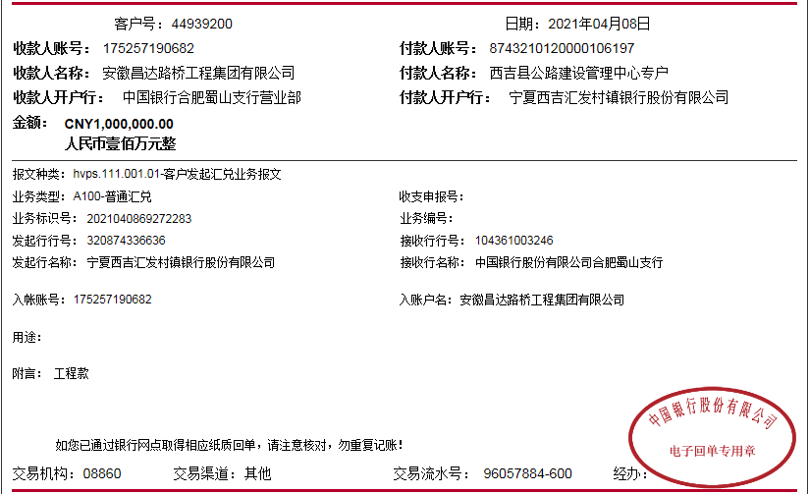

6.2
...
2021-06-08 | 1000000.00 |  |  |  | 2% | 20,000.00 | 进度款2% |  |  |  |  |  | 西吉县自然资源局 开户行：宁夏西吉农村商业银行股份有限公司营业部5002 0720 0001 2 | 100,000.00
 |  |  |  |  |  |  |  |  | 1,965.00 | 2021-5-12庆阳-合肥高铁，笪建伟、朱大金项目巡查车票982.5*2人
 |  |  |  |  |  |  |  |  | 100.00 | 财务手续费 |  |  | 宁夏润广石化有限公司 2507 0140 90000163 5 宁夏银行盐池支行 | 422,500.00

 | 9000000 | 1320000 | 0 |  |  | 180000 |  | 97280 | 104482.96 |  | 0 |  |  | 9236322.41 | 701,914.63
 | 应支付金额 |  |  | 422,500.00 |  |  |  |  | 本次支付金额 |  |  | 小写 | 422,500.00
 | 已支付金额 |  |  | 0.00 |  |  |  |  |  |  |  | 大写 | 肆拾贰万贰仟伍佰元整
